Présentation licence pro
enquête 2022-2023

 | Enquête sur le devenir des diplômés
 | de l'Université de Franche-Comté

 | Promotion 2019/2020

 | Répertoire des emplois 30 mois
 | après l'obtention de la licence professionnelle

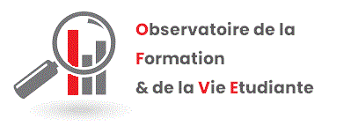

Chaque année, dans le cadre d’une enquête organisée par le Ministère de l’Enseignement Supérieur, de la Recherche et de l’Innovation, l’OFVE interroge les diplômés de master de l’Université de Franche-Comté, 30 mois après l’obtention de leur diplôme. Le répertoire des emplois est réalisé à partir des résultats de cette enquête. Ce document présente pour les diplômés en emploi au moment de l’enquête (l’emploi étant leur situation principale) le détail de l’emploi occupé.

Ce répertoire est découpé par mention. Chaque ligne correspond à un diplômé et décrit l’emploi qu’il occupe :
• L’intitulé de l’emploi tel que le répondant l’a déclaré lors de l’enquête
• La profession et catégorie sociale de son emploi selon la nomenclature de l’INSEE
• Le statut ou type de contrat
• Le salaire net mensuel en euros - calculé en équivalent temps plein
• Le type d’employeur
• L’activité de l’entreprise selon la nomenclature des activités françaises de l’INSEE
• Le lieu de l’emploi
Certaines cases ne sont pas remplies car l’information n’était pas disponible, les diplômés ne répondant pas forcément à toutes les questions.

